cenario1
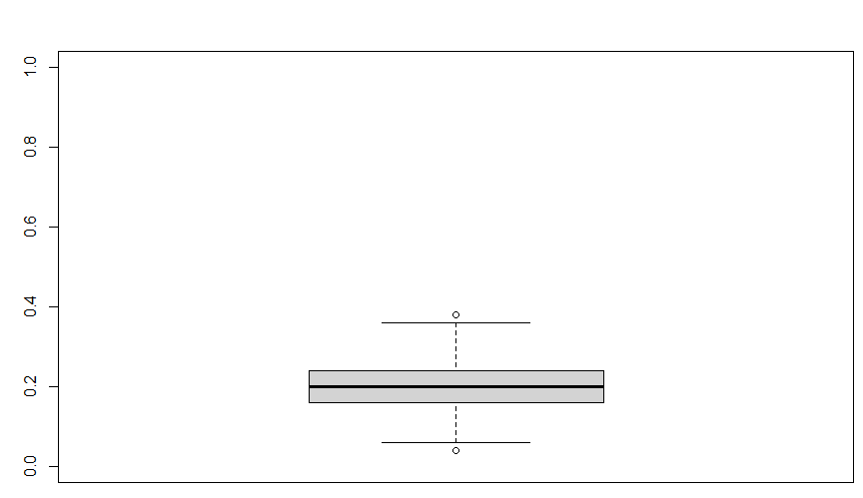
 |  | Número de iteracoes | 600

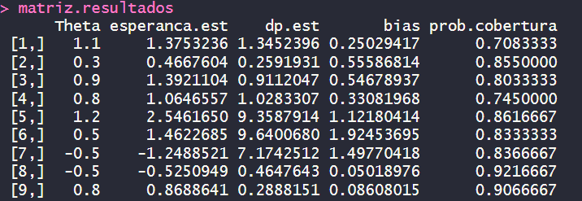
Partições |  | Tamanho amostral | Parâmetro | Real | Média do estimador | Desvio-Padrão | Bias% | Probabilidade de Cobertura
0.5 |  | 50 | Lambda 1 | 1.10
2 |  |  | Lambda 2 | 0.30
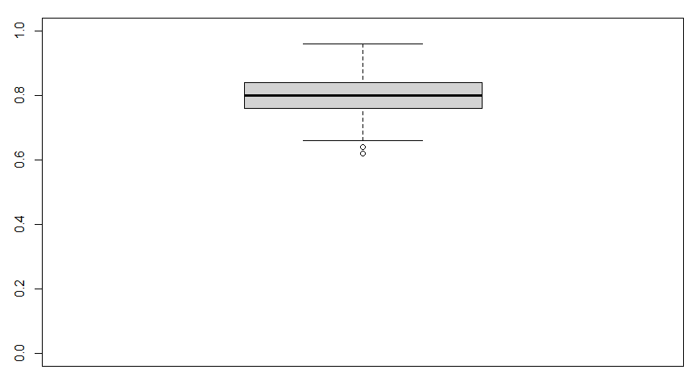
 |  |  | Lambda 3 | 0.90
A | B |  | Alpha (Potência) | 0.80
10 | 15 |  | Beta cura 0 | 1.20
 |  |  | Beta cura 1 | 0.50
 |  |  | Beta cura 2 | -0.50
 |  |  | Beta risco 1 | -0.50
 |  |  | Beta risco 2 | 0.80
 |  | 200 | Lambda 1 | 1.10
 |  |  | Lambda 2 | 0.30
 |  |  | Lambda 3 | 0.90
 |  |  | Alpha (Potência) | 0.80
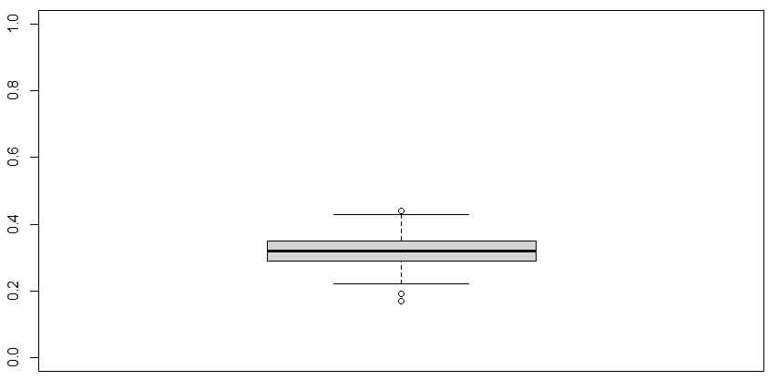
 |  |  | Beta cura 0 | 1.20
 |  |  | Beta cura 1 | 0.50
 |  |  | Beta cura 2 | -0.50
 |  |  | Beta risco 1 | -0.50
 |  |  | Beta risco 2 | 0.80
 |  | 500 | Lambda 1 | 1.10
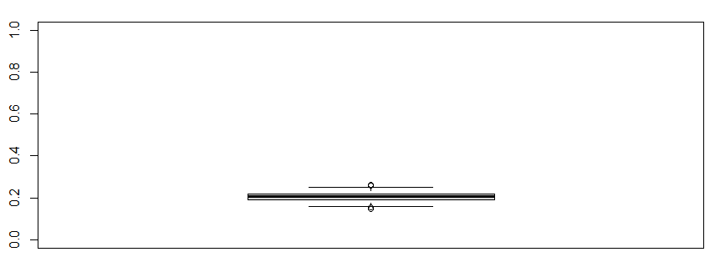
 |  |  | Lambda 2 | 0.30
 |  |  | Lambda 3 | 0.90
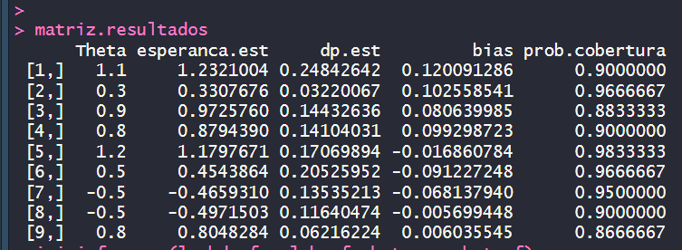
 |  |  | Alpha (Potência) | 0.80
 |  |  | Beta cura 0 | 1.20
 |  |  | Beta cura 1 | 0.50
 |  |  | Beta cura 2 | -0.50
 |  |  | Beta risco 1 | -0.50
 |  |  | Beta risco 2 | 0.80
 |  | 1000 | Lambda 1 | 1.10
 |  |  | Lambda 2 | 0.30
 |  |  | Lambda 3 | 0.90
 |  |  | Alpha (Potência) | 0.80
 |  |  | Beta cura 0 | 1.20
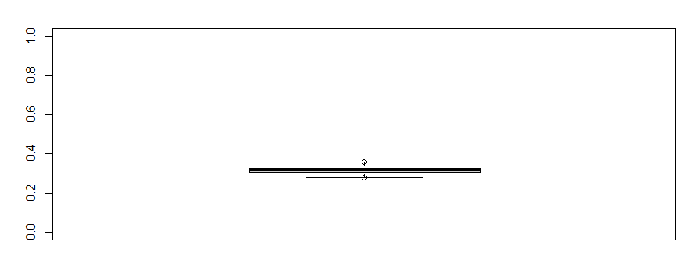
 |  |  | Beta cura 1 | 0.50
 |  |  | Beta cura 2 | -0.50
 |  |  | Beta risco 1 | -0.50
 |  |  | Beta risco 2 | 0.80

 |  | Resumo da proporção de censura e percentual de curados das iterações

 |  | Fração de Curados
 |  | Minímo | Q1 | Mediana | Média | Q3 | Máxima

 |  | Percentual de Censura
 |  | Minímo | Q1 | Mediana | Média | Q3 | Máxima

cenario2
 |  | Número de iteracoes | 600

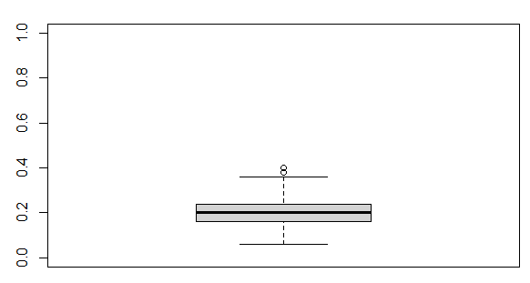
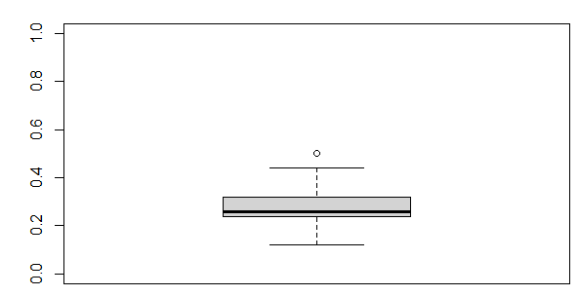
Partições |  | Tamanho amostral | Parâmetro | Real | Média do estimador | Desvio-Padrão | Bias% | Probabilidade de Cobertura
0.5 |  | 50 | Lambda 1 | 1.10 | 137532358388157 | 134523957333908 | 0.250294167165065 | 0.708333333333333
2 |  |  | Lambda 2 | 0.30 | 0.466760441872908 | 0.259193074420059 | 0.555868139576361 | 0.855
 |  |  | Lambda 3 | 0.90 | 139211043214192 | 0.911204674835519 | 0.546789369046572 | 0.803333333333333
A | B |  | Alpha (Potência) | 0.80 | 106465574614974 | 102833065537608 | 0.330819682687175 | 0.745
5 | 10 |  | Beta cura 0 | 1.20 | 254616496319805 | 935879143067544 | 112180413599838 | 0.861666666666667
 |  |  | Beta cura 1 | 0.50 | 146226847369635 | 964006797532634 | 192453694739271 | 0.833333333333333
 |  |  | Beta cura 2 | -0.50 | -124885208809931 | 717425117324368 | 149770417619861 | 0.836666666666667
 |  |  | Beta risco 1 | -0.50 | -0.525094878462402 | 0.464764308831456 | 0.0501897569248043 | 0.921666666666667
 |  |  | Beta risco 2 | 0.80 | 0.868864120867609 | 0.288815077073358 | 0.086080151084511 | 0.906666666666667
 |  | 100 | Lambda 1 | 1.10 | 0.94168777143 | 0.73346458846 | -0.14392020779 | 0.65666666667
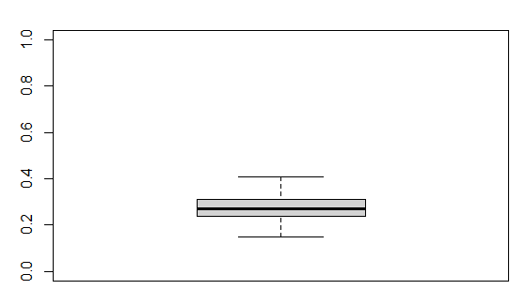
 |  |  | Lambda 2 | 0.30 | 0.45908506942 | 0.12759427719 | 0.53028356474 | 0.825
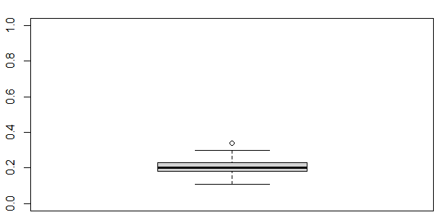
 |  |  | Lambda 3 | 0.90 | 1.0689492943 | 0.42757120508 | 0.18772143816 | 0.85
 |  |  | Alpha (Potência) | 0.80 | 0.75808988845 | 0.40395023839 | -0.052387639443 | 0.77333333333
 |  |  | Beta cura 0 | 1.20 | 1.2650782703 | 0.41143469553 | 0.054231891941 | 0.93833333333
 |  |  | Beta cura 1 | 0.50 | 0.5503381653 | 0.78228189827 | 0.10067633059 | 0.92833333333
 |  |  | Beta cura 2 | -0.50 | -0.56310106593 | 0.3566319791 | 0.12620213186 | 0.915
 |  |  | Beta risco 1 | -0.50 | -0.49299309043 | 0.25728550778 | -0.014013819132 | 0.95333333333
 |  |  | Beta risco 2 | 0.80 | 0.81966405254 | 0.16418906863 | 0.024580065679 | 0.92166666667
 |  | 500 | Lambda 1 | 1.10 | 1.2491134979 | 0.39050898343 | 0.13555772538 | 0.895
 |  |  | Lambda 2 | 0.30 | 0.33645661286 | 0.053929301648 | 0.12152204286 | 0.96666666667
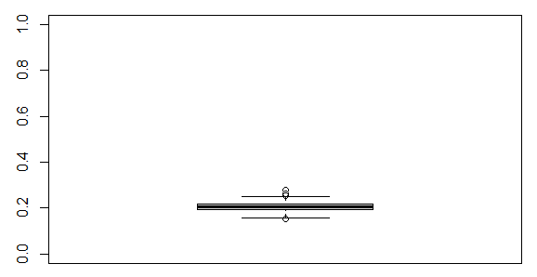

 |  |  | Lambda 3 | 0.90 | 0.96813273325 | 0.20701115065 | 0.075703036946 | 0.94166666667
 |  |  | Alpha (Potência) | 0.80 | 0.88145310698 | 0.19457018456 | 0.10181638373 | 0.945
 |  |  | Beta cura 0 | 1.20 | 1.2164014549 | 0.25589858818 | 0.013667879084 | 0.94833333333
 |  |  | Beta cura 1 | 0.50 | 0.52500324742 | 0.33209175335 | 0.050006494832 | 0.95833333333
 |  |  | Beta cura 2 | -0.50 | -0.51556103727 | 0.2200150429 | 0.031122074541 | 0.95166666667
 |  |  | Beta risco 1 | -0.50 | -0.50914774104 | 0.14171293491 | 0.018295482072 | 0.95333333333
 |  |  | Beta risco 2 | 0.80 | 0.8086117103 | 0.078966544737 | 0.010764637881 | 0.95333333333
 |  | 1000 | Lambda 1 | 1.10 | 1.2321829695 | 0.27771920925 | 0.12016633595 | 0.91
 |  |  | Lambda 2 | 0.30 | 0.33228176335 | 0.036135127175 | 0.10760587783 | 0.95333333333
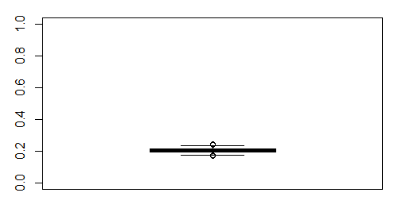
 |  |  | Lambda 3 | 0.90 | 0.9643978204 | 0.14238631376 | 0.071553133774 | 0.93666666667
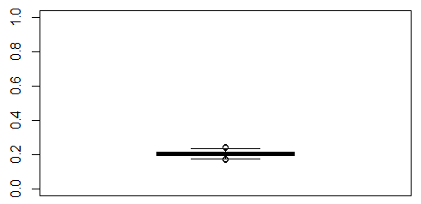
 |  |  | Alpha (Potência) | 0.80 | 0.86724354442 | 0.13584287953 | 0.084054430524 | 0.93833333333
 |  |  | Beta cura 0 | 1.20 | 1.1988277212 | 0.16970999357 | -0.00097689897939 | 0.94333333333
 |  |  | Beta cura 1 | 0.50 | 0.50086045313 | 0.2345877046 | 0.0017209062601 | 0.95
 |  |  | Beta cura 2 | -0.50 | -0.49651386137 | 0.14748427077 | -0.0069722772592 | 0.95333333333
 |  |  | Beta risco 1 | -0.50 | -0.50284544186 | 0.10418838787 | 0.0056908837233 | 0.95333333333
 |  |  | Beta risco 2 | 0.80 | 0.80635161585 | 0.057535815421 | 0.0079395198145 | 0.95

 |  | Resumo da proporção de censura e percentual de curados das iterações

 |  | Fração de Curados
 |  | Minímo | Q1 | Mediana | Média | Q3 | Máxima

 |  | Percentual de Censura
 |  | Minímo | Q1 | Mediana | Média | Q3 | Máxima

